Übersicht
 |  | Kumulierungsprüfung Corona-Überbrückungshilfen HH

Name prüfender Dritter | Antragsnummer | Antragsteller/in |  | Datum
(bitte ausfüllen) | (bitte ausfüllen) | (bitte ausfüllen) |  | 2022-01-28

Bitte füllen Sie die Kopfzeile hinsichtlich Ihres Namens, der betreffenden Antragsnummer und des Names des/der Antragstellers/in aus. Die Übersichtstabelle unterhalb dieser Information wird automatisch befüllt und ist daher nicht auszufüllen. Geben Sie bitte anschließend im Bereich "Verbundene Unternehmen" über das gelb markierte Drop-Down-Menü an, ob es sich bei dem/der Antragsteller/in um ein Unternehmensverbund handelt und folgen Sie den Anweisungen.

Übersicht prüfungspflichtiger Förderungen - Gesamt | Maximale Förderungsbeträge in EUR | Summe ausgezahlter Förderungsbeträge | Summe auszahlungsfähiger Förderungsbeträge zum aktuellen Zeitpunkt | Information: Summe aktuell beantragte Förderungsbeträge in EUR
Bundesregelung Kleinbeihilfen 2020 | 1,800,000.00 | - | 1,800,000.00 | -
De-minimis-Beihilfe-Regelung | 200,000.00 | - | 200,000.00 | -
Bundesregelung Fixkostenhilfe 2020 | 10,000,000.00 | - | 10,000,000.00 | -
Bundesregelung Schadensausgleich Monatshilfen | 40,000,000.00 | - | 40,000,000.00 | -
Bundesregelung Schadensausgleich Überbrückungshilfen | 40,000,000.00 | - | 40,000,000.00 | -
Gesamtsumme | 92,000,000.00 | - | 92,000,000.00 | -

* Definition "Verbundene Unternehmen" nach Beihilfe-Recht: Verbundene Unternehmen sind Unternehmen, die zueinander in einer der folgenden Beziehungen stehen:
a) ein Unternehmen hält die Mehrheit der Stimmrechte der Anteilseigner oder Gesellschafter eines anderen Unternehmens;
b) ein Unternehmen ist berechtigt, die Mehrheit der Mitglieder des Verwaltungs-, Leitungs- oder Aufsichtsgremiums eines anderen Unternehmens zu bestellen oder abzuberufen; L 187/70 Amtsblatt der
Europäischen Union DE 26.06.2014
c) ein Unternehmen ist gemäß einem mit einem anderen Unternehmen geschlossenen Vertrag oder aufgrund einer Klausel in dessen Satzung berechtigt, einen beherrschenden Einfluss auf dieses
Unternehmen auszuüben;
d) ein Unternehmen, das Aktionär oder Gesellschafter eines anderen Unternehmens ist, übt gemäß einer mit anderen Aktionären oder Gesellschaftern dieses anderen Unternehmens getroffenen Vereinbarung
die alleinige Kontrolle über die Mehrheit der Stimmrechte von dessen Aktionären oder Gesellschaftern aus.
Es besteht die Vermutung, dass kein beherrschender Einfluss ausgeübt wird, sofern sich die in Absatz 2 Unterabsatz 2 genannten Investoren nicht direkt oder indirekt in die Verwaltung des betroffenen Unternehmens einmischen — unbeschadet der Rechte, die sie in ihrer Eigenschaft als Aktionäre oder Gesellschafter besitzen.
Unternehmen, die durch ein oder mehrere andere Unternehmen oder einen der in Absatz 2 genannten Investoren untereinander in einer der in Unterabsatz 1 genannten Beziehungen stehen, gelten ebenfalls als verbunden.
Unternehmen, die durch eine natürliche Person oder eine gemeinsam handelnde Gruppe natürlicher Personen miteinander in einer dieser Beziehungen stehen, gelten gleichermaßen als verbundene Unternehmen, sofern diese Unternehmen ganz oder teilweise auf demselben Markt oder auf benachbarten Märkten tätig sind.
Als „benachbarter Markt“ gilt der Markt für eine Ware oder eine Dienstleistung, der dem betreffenden Markt unmittelbar vor- oder nachgeschaltet ist.
Verbundene Unternehmen
Handelt es sich bei dem/der Antragsteller/in um einen Unternehmensverbund*?
Wieviele Unternehmen gehören zu dem Verbund?
Wurden für den gesamten Unternehmensverbund mehr als ein Antrag im Rahmen der oben genannten Fördermöglichkeiten gestellt?
Bitte hier klicken (Formular Beantragte Hilfen) | Bitte hier klicken (Formular Unternehmensverbund)

Hiermit versichere ich die Richtigkeit meiner Angaben:

Ort, Datum |  | Unterschrift des prüfenden Dritten

Anleitung PDF-Erstellung
Wie erstelle ich aus diesem Dokument eine PDF, um es auf dem INIT-Portal hochzuladen?

 | 1. Im Reiter 'Datei'

 | 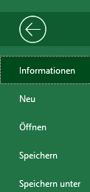 2. 'Speichern unter'

 | 3. 'Mehr Optionen'

 | 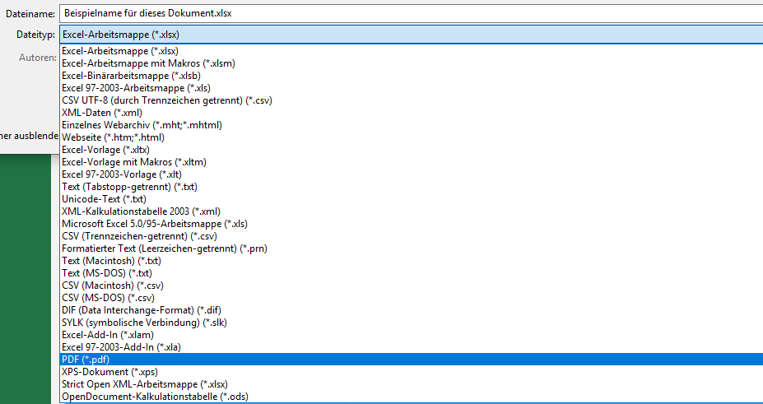 4. 'PDF'

 | 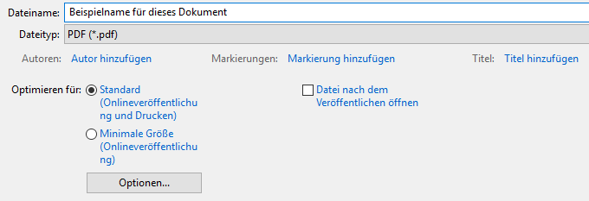 5. 'Optionen…'

 | 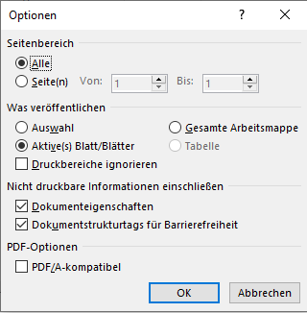 6. 'Gesamte Arbeitsmappe' anwählen und OK drücken

 | 7. Speicher Ort auswählen und auf Speichern drücken.

 | 8. Fertig

